部署手册
1.安装java和maven

Java安装包
64位系统：\\win-7erp\SNK\dev\开发环境\java\jdk-7u80-windows-x64.exe
32位系统：\\win-7erp\SNK\dev\开发环境\java\jdk-7u80-windows-i586.exe
默认安装

Mave压缩包
\\win-7erp\SNK\dev\开发环境\maven\apache-maven-3.3.3-bin.zip
解压到D盘

2.本地环境，配置环境变量

我的电脑右击》属性》高级系统设置》高级》环境变量
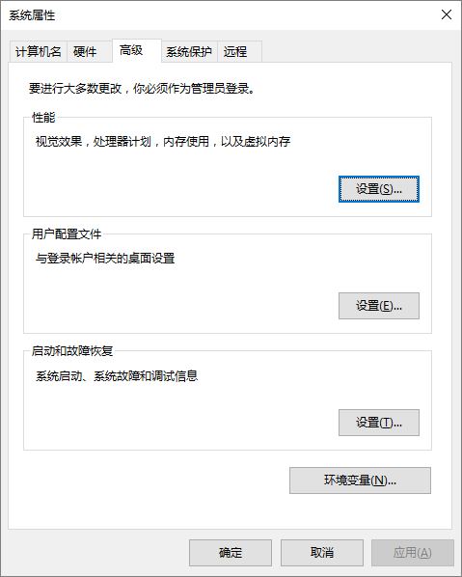

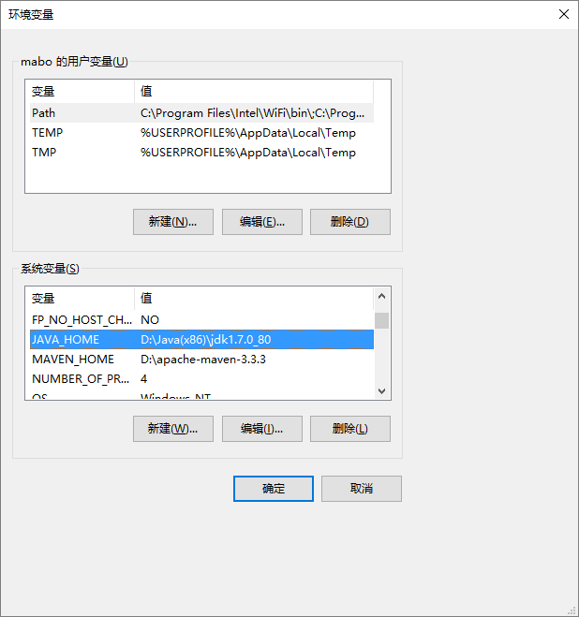

如果不存在就新建，如果存在就编辑
JAVA_HOME |  |  | C:\Program Files (x86)\Java\jdk1.7.0_80
M2_HOME |  |  | D:\Maven\apache-maven-3.3.3

编辑Path，在原有值得最后面添加
;%JAVA_HOME%\bin;%M2_HOME%\bin;

3.进入souce目录

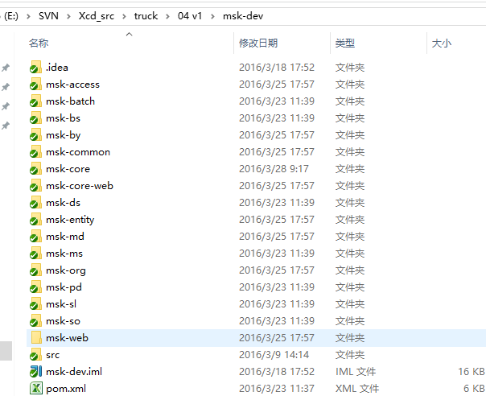

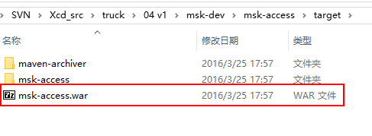

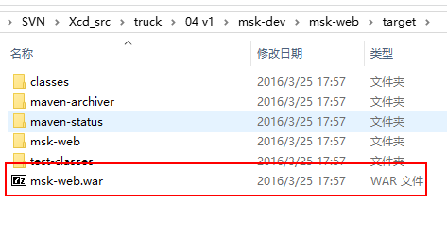

此2个war包需要部署在web环境中（jboss容器）

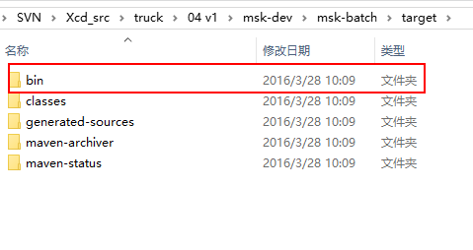

batch的target中的bin文件夹需要上传
注：每个batch都需要作成对应的sh文件，其中写入运行batch的脚本
 | 例如： | java -jar -Xms256m -Xmx1024m -XX:PermSize=256M -XX:MaxPermSize=1024m ./lib/msk-batch-1.0-SNAPSHOT.jar BSO152402

